⇦【回答票②】記載要領
【記載要領】機能・帳票要件
項目名 | 入力要否 | 回答方式 | 選択肢 | 選択肢説明 | 回答方法（注意事項等）
①回答元 | 必須 | 入力 | - | - | 団体名をご記入ください。
②大項目 | 必須 | 選択 | 0. 共通～7．統計・報告 | - | ご意見の対象となる大項目を選択してください。
③中項目 | 必須 | 選択 | 「②大項目）」の選択に応じて表示されます | - | ご意見の対象となる中項目を選択してください。 なお、「大項目」を選択しなければ選択肢が表示されません。
④機能ID | 必須 | 入力 | - | - | ご意見の対象となる要件の機能IDをご記入ください。 以下の場合は空欄としてください。 ・「⑩意見の種類」で選択肢［１,7]を選択した場合 ・該当事務全般に関するご意見や、通番を跨ぐご意見の場合
⑤改版（案）要件 | 条件により必須 | 入力 | - | - | 以下の場合、必ず記入してください。 「⑩意見の種類」で[1,4,7,10]以外を選択した場合 ・機能・帳票要件から該当する要件の文言を、コピー＆ペーストで貼り付けてください。
⑥改版（案）要件種別 | 必須 | 選択 | 実装必須機能 | - | ご意見の対象となる要件種別を選択してください。 （参考）要件種別の考え方については、下部の補足説明もご参照ください。
 |  |  | 標準オプション機能 | -
 |  |  | 実装不可機能 | -
⑦要件の考え方・理由 | 条件により必須 | 入力 | - | - | 以下の場合、必ず記入してください。 「⑩意見の種類」で[1,4,7,10]以外を選択した場合 ・機能・帳票要件から該当する要件の文言を、コピー＆ペーストで貼り付けてください。
⑧既存システムにおける実装有無 | 必須 | 選択 | 1:実装されている | - | 意見内容について、既存システムにおいて実装されているかどうかをご回答ください。
 |  |  | 2:実装されていない | -
⑨意見有無 | 必須 | 選択 | 1:意見なし | ・要件に対する意見がない（記載している要件のとおりで良い）場合 | ご意見の有無について、種類を選択してください。 ・[２.意見あり]を選択した場合は、⑩意見の種類を選択してください。
 |  |  | 2:意見あり | ・要件に対する意見がない
⑩意見の種類 | 条件により必須 | 選択 | 1:機能要件追加 | 機能要件に記載の無い機能を追加したい場合 | 要件に対して、どのようなご意見か、種類を選択してください。 ○留意事項 ・〔選択肢４～６_管理項目〕選択時の留意事項 記載された要件が、標準として必要な管理項目となっているか確認していただき、 運用上必要とする管理項目の追加修正や、削除すべき項目がある場合にご意見を記入してください。 ・「⑬根拠法令・通知等の詳細な理由」に、ご意見発出理由を記入してください。 以下の主旨のご意見は記入対象外となります。 「現在利用しているシステムで実装されている機能であるため」 ○選択肢に関する留意事項 ・[1:機能要件追加]、[7:帳票要件追加]選択時の留意事項 帳票に関する機能の場合、「⑮要件（修正後）」に運用中の帳票名を記入してください。 該当帳票を電子ファイル化し、「⑮要件（修正後）」に記入したファイル名に設定した上 で、回答票と一緒に提出してください。（ファイル形式は不問です） 『標準仕様書1.0版』の改訂に向けた検討の参考にさせていただきます。 内部帳票の追加は対象外とさせていただきます。（内部帳票の例：〇〇一覧等） ・[11:その他]選択時の留意事項 「⑬根拠法令・通知等の詳細な理由」に詳細内容を記入してください。
 |  |  | 2:機能要件削除 | 機能要件の全てを削除する場合。一部文言削除の場合は、[3]を選択
 |  |  | 3:機能要件修正 | 機能要件の文言追加、修正、一部削除、補記追加の場合
 |  |  | 4:管理項目のみ追加 | 機能要件の文言には変更がなく、管理項目のみ追加する場合
 |  |  | 5:管理項目のみ削除 | 機能要件の文言には変更がなく、管理項目のみ削除する場合
 |  |  | 6:管理項目のみ修正 | 機能要件の文言には変更がなく、管理項目のみ修正する場合
 |  |  | 7:帳票要件追加 | 帳票要件に記載の無い帳票を追加したい場合
 |  |  | 8:帳票要件削除 | 帳票要件全体を削除する場合。一部文言削除の場合は、[9]を選択
 |  |  | 9:帳票要件修正 | 帳票要件の文言追加、修正、一部削除、補記追加の場合
 |  |  | 10:要件種別のみ変更 | 要件の文言には変更がなく、実装類型のみ変更する場合
 |  |  | 11:その他 | 1～10に該当しない場合
⑪要件種別 | 条件により必須 | 選択 | 1:変更なし | 要件種別には変更がない場合 | [⑨意見有無]で「1：意見なし」を選択した場合は回答不要です。
 |  |  | 2:必須 | 印字項目修正後の要件種別が、必須の場合
 |  |  | 3:オプション | 印字項目修正後の要件種別が、オプションの場合
 |  |  | 4:実装不可 | 実装すべきでない要件である場合
⑫意見発出理由 | 条件により必須 | 選択 | 1:法令に定められた事務であるため | 事務連絡を含む | ご意見発出の理由を選択してください。 ・以下の主旨のご意見は記入対象外となります。 「現在利用しているシステムで実装されている機能であるため」
 |  |  | 2:市区町村条例に定められた事務であるため | -
 |  |  | 3:住民サービス向上等を目的として取り決めた事務であるため | 市区町村要綱の定めを含む
 |  |  | 4:慣例運用のため | 特に明確な運用の理由がなく、慣例として運用している等の場合
 |  |  | 5:その他 | 1～４に該当しない場合
⑬根拠法令・通知等の詳細な理由 | 条件により必須 | 入力 | - | - | 修正意見発出の詳細理由を記入してください。 以下のいずれかに該当する場合、必ず記入してください。 なお、どちらにも該当する場合は、根拠法令・通知等の該当する箇所を必ず入力してください。 ・「⑩意見の種類」が「7」の場合は、根拠法令・通知等の該当する箇所、もしくは詳細な理由（内容）を必ず記入してください。 ・「⑫意見発出理由」が「1,2」の場合は、根拠法令・通知等の該当する箇所を必ず記入してください。 上記以外の場合は、詳細な理由（内容）を記入してください。（任意）
⑭意見発出者 | 必須 | 選択 | 1:担当課 | - | ご意見発出者を選択してください。 ・「2:事業者」は事業者の意見である場合のみ選択してください。
 |  |  | 2:事業者 | -
⑮要件（修正後） | 条件により必須 | 入力 | - | - | 以下の場合、必ず記入してください。 「⑩意見の種類」で[2,5,8,10]以外を選択した場合 ・修正後の内容を記入してください。

（補足説明）要件種別の考え方
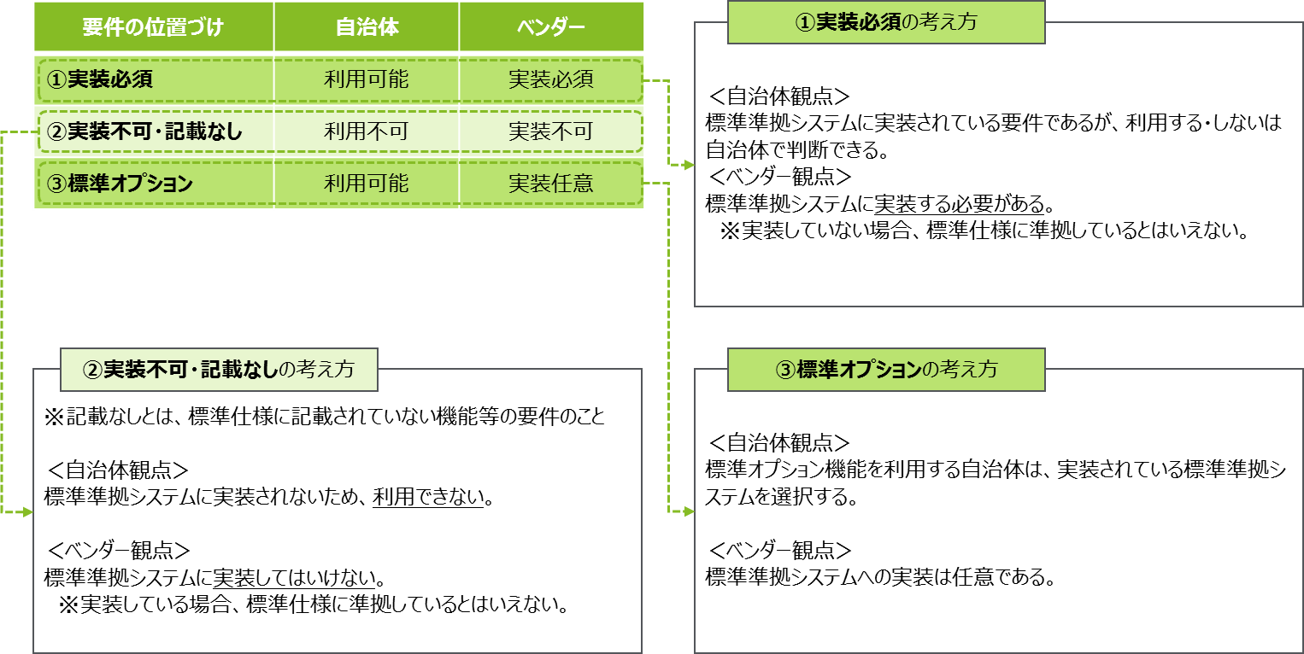

（補足説明）要件種別の設定基準

